LevelC_电能量市场出清电价
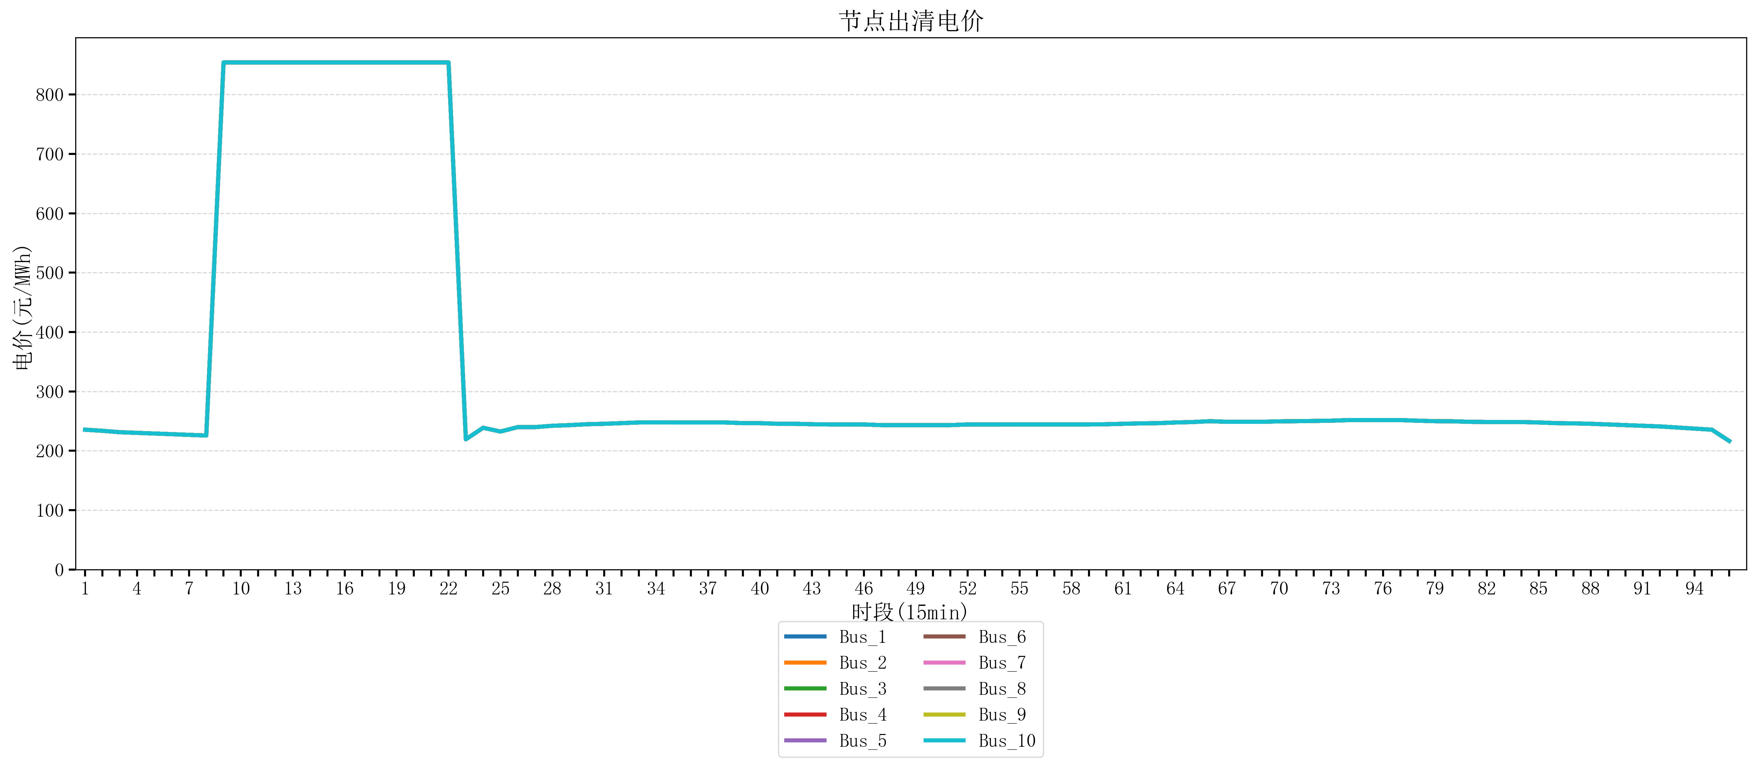
节点编号 | 电价类型 | 时段1 | 时段2 | 时段3 | 时段4 | 时段5 | 时段6 | 时段7 | 时段8 | 时段9 | 时段10 | 时段11 | 时段12 | 时段13 | 时段14 | 时段15 | 时段16 | 时段17 | 时段18 | 时段19 | 时段20 | 时段21 | 时段22 | 时段23
id | price_type | t1 | t2 | t3 | t4 | t5 | t6 | t7 | t8 | t9 | t10 | t11 | t12 | t13 | t14 | t15 | t16 | t17 | t18 | t19 | t20 | t21 | t22 | t23
str | str | float64 | float64 | float64 | float64 | float64 | float64 | float64 | float64 | float64 | float64 | float64 | float64 | float64 | float64 | float64 | float64 | float64 | float64 | float64 | float64 | float64 | float64 | float64
Bus_1 | 电能量电价 | 235.51528 | 233.67344 | 231.30016 | 230.18632 | 229.07248 | 227.95864 | 226.8448 | 225.73096 | 853.98584 | 853.98584 | 853.98584 | 853.98584 | 853.98584 | 853.98584 | 853.98584 | 853.98584 | 853.98584 | 853.98584 | 853.98584 | 853.98584 | 853.98584 | 853.98584 | 219.37552
Bus_2 | 电能量电价 | 235.51528 | 233.67344 | 231.30016 | 230.18632 | 229.07248 | 227.95864 | 226.8448 | 225.73096 | 853.98584 | 853.98584 | 853.98584 | 853.98584 | 853.98584 | 853.98584 | 853.98584 | 853.98584 | 853.98584 | 853.98584 | 853.98584 | 853.98584 | 853.98584 | 853.98584 | 219.37552
Bus_3 | 电能量电价 | 235.51528 | 233.67344 | 231.30016 | 230.18632 | 229.07248 | 227.95864 | 226.8448 | 225.73096 | 853.98584 | 853.98584 | 853.98584 | 853.98584 | 853.98584 | 853.98584 | 853.98584 | 853.98584 | 853.98584 | 853.98584 | 853.98584 | 853.98584 | 853.98584 | 853.98584 | 219.37552
Bus_4 | 电能量电价 | 235.51528 | 233.67344 | 231.30016 | 230.18632 | 229.07248 | 227.95864 | 226.8448 | 225.73096 | 853.98584 | 853.98584 | 853.98584 | 853.98584 | 853.98584 | 853.98584 | 853.98584 | 853.98584 | 853.98584 | 853.98584 | 853.98584 | 853.98584 | 853.98584 | 853.98584 | 219.37552
Bus_5 | 电能量电价 | 235.51528 | 233.67344 | 231.30016 | 230.18632 | 229.07248 | 227.95864 | 226.8448 | 225.73096 | 853.98584 | 853.98584 | 853.98584 | 853.98584 | 853.98584 | 853.98584 | 853.98584 | 853.98584 | 853.98584 | 853.98584 | 853.98584 | 853.98584 | 853.98584 | 853.98584 | 219.37552
Bus_6 | 电能量电价 | 235.51528 | 233.67344 | 231.30016 | 230.18632 | 229.07248 | 227.95864 | 226.8448 | 225.73096 | 853.98584 | 853.98584 | 853.98584 | 853.98584 | 853.98584 | 853.98584 | 853.98584 | 853.98584 | 853.98584 | 853.98584 | 853.98584 | 853.98584 | 853.98584 | 853.98584 | 219.37552
Bus_7 | 电能量电价 | 235.51528 | 233.67344 | 231.30016 | 230.18632 | 229.07248 | 227.95864 | 226.8448 | 225.73096 | 853.98584 | 853.98584 | 853.98584 | 853.98584 | 853.98584 | 853.98584 | 853.98584 | 853.98584 | 853.98584 | 853.98584 | 853.98584 | 853.98584 | 853.98584 | 853.98584 | 219.37552
Bus_8 | 电能量电价 | 235.51528 | 233.67344 | 231.30016 | 230.18632 | 229.07248 | 227.95864 | 226.8448 | 225.73096 | 853.98584 | 853.98584 | 853.98584 | 853.98584 | 853.98584 | 853.98584 | 853.98584 | 853.98584 | 853.98584 | 853.98584 | 853.98584 | 853.98584 | 853.98584 | 853.98584 | 219.37552
Bus_9 | 电能量电价 | 235.51528 | 233.67344 | 231.30016 | 230.18632 | 229.07248 | 227.95864 | 226.8448 | 225.73096 | 853.98584 | 853.98584 | 853.98584 | 853.98584 | 853.98584 | 853.98584 | 853.98584 | 853.98584 | 853.98584 | 853.98584 | 853.98584 | 853.98584 | 853.98584 | 853.98584 | 219.37552
Bus_10 | 电能量电价 | 235.51528 | 233.67344 | 231.30016 | 230.18632 | 229.07248 | 227.95864 | 226.8448 | 225.73096 | 853.98584 | 853.98584 | 853.98584 | 853.98584 | 853.98584 | 853.98584 | 853.98584 | 853.98584 | 853.98584 | 853.98584 | 853.98584 | 853.98584 | 853.98584 | 853.98584 | 219.37552
Bus_11 | 电能量电价 | 235.51528 | 233.67344 | 231.30016 | 230.18632 | 229.07248 | 227.95864 | 226.8448 | 225.73096 | 853.98584 | 853.98584 | 853.98584 | 853.98584 | 853.98584 | 853.98584 | 853.98584 | 853.98584 | 853.98584 | 853.98584 | 853.98584 | 853.98584 | 853.98584 | 853.98584 | 219.37552
Bus_12 | 电能量电价 | 235.51528 | 233.67344 | 231.30016 | 230.18632 | 229.07248 | 227.95864 | 226.8448 | 225.73096 | 853.98584 | 853.98584 | 853.98584 | 853.98584 | 853.98584 | 853.98584 | 853.98584 | 853.98584 | 853.98584 | 853.98584 | 853.98584 | 853.98584 | 853.98584 | 853.98584 | 219.37552
Bus_13 | 电能量电价 | 235.51528 | 233.67344 | 231.30016 | 230.18632 | 229.07248 | 227.95864 | 226.8448 | 225.73096 | 853.98584 | 853.98584 | 853.98584 | 853.98584 | 853.98584 | 853.98584 | 853.98584 | 853.98584 | 853.98584 | 853.98584 | 853.98584 | 853.98584 | 853.98584 | 853.98584 | 219.37552
Bus_14 | 电能量电价 | 235.51528 | 233.67344 | 231.30016 | 230.18632 | 229.07248 | 227.95864 | 226.8448 | 225.73096 | 853.98584 | 853.98584 | 853.98584 | 853.98584 | 853.98584 | 853.98584 | 853.98584 | 853.98584 | 853.98584 | 853.98584 | 853.98584 | 853.98584 | 853.98584 | 853.98584 | 219.37552
Bus_15 | 电能量电价 | 235.51528 | 233.67344 | 231.30016 | 230.18632 | 229.07248 | 227.95864 | 226.8448 | 225.73096 | 853.98584 | 853.98584 | 853.98584 | 853.98584 | 853.98584 | 853.98584 | 853.98584 | 853.98584 | 853.98584 | 853.98584 | 853.98584 | 853.98584 | 853.98584 | 853.98584 | 219.37552
Bus_16 | 电能量电价 | 235.51528 | 233.67344 | 231.30016 | 230.18632 | 229.07248 | 227.95864 | 226.8448 | 225.73096 | 853.98584 | 853.98584 | 853.98584 | 853.98584 | 853.98584 | 853.98584 | 853.98584 | 853.98584 | 853.98584 | 853.98584 | 853.98584 | 853.98584 | 853.98584 | 853.98584 | 219.37552
Bus_17 | 电能量电价 | 235.51528 | 233.67344 | 231.30016 | 230.18632 | 229.07248 | 227.95864 | 226.8448 | 225.73096 | 853.98584 | 853.98584 | 853.98584 | 853.98584 | 853.98584 | 853.98584 | 853.98584 | 853.98584 | 853.98584 | 853.98584 | 853.98584 | 853.98584 | 853.98584 | 853.98584 | 219.37552
Bus_18 | 电能量电价 | 235.51528 | 233.67344 | 231.30016 | 230.18632 | 229.07248 | 227.95864 | 226.8448 | 225.73096 | 853.98584 | 853.98584 | 853.98584 | 853.98584 | 853.98584 | 853.98584 | 853.98584 | 853.98584 | 853.98584 | 853.98584 | 853.98584 | 853.98584 | 853.98584 | 853.98584 | 219.37552
Bus_19 | 电能量电价 | 235.51528 | 233.67344 | 231.30016 | 230.18632 | 229.07248 | 227.95864 | 226.8448 | 225.73096 | 853.98584 | 853.98584 | 853.98584 | 853.98584 | 853.98584 | 853.98584 | 853.98584 | 853.98584 | 853.98584 | 853.98584 | 853.98584 | 853.98584 | 853.98584 | 853.98584 | 219.37552
Bus_20 | 电能量电价 | 235.51528 | 233.67344 | 231.30016 | 230.18632 | 229.07248 | 227.95864 | 226.8448 | 225.73096 | 853.98584 | 853.98584 | 853.98584 | 853.98584 | 853.98584 | 853.98584 | 853.98584 | 853.98584 | 853.98584 | 853.98584 | 853.98584 | 853.98584 | 853.98584 | 853.98584 | 219.37552
Bus_21 | 电能量电价 | 235.51528 | 233.67344 | 231.30016 | 230.18632 | 229.07248 | 227.95864 | 226.8448 | 225.73096 | 853.98584 | 853.98584 | 853.98584 | 853.98584 | 853.98584 | 853.98584 | 853.98584 | 853.98584 | 853.98584 | 853.98584 | 853.98584 | 853.98584 | 853.98584 | 853.98584 | 219.37552
Bus_22 | 电能量电价 | 235.51528 | 233.67344 | 231.30016 | 230.18632 | 229.07248 | 227.95864 | 226.8448 | 225.73096 | 853.98584 | 853.98584 | 853.98584 | 853.98584 | 853.98584 | 853.98584 | 853.98584 | 853.98584 | 853.98584 | 853.98584 | 853.98584 | 853.98584 | 853.98584 | 853.98584 | 219.37552
Bus_23 | 电能量电价 | 235.51528 | 233.67344 | 231.30016 | 230.18632 | 229.07248 | 227.95864 | 226.8448 | 225.73096 | 853.98584 | 853.98584 | 853.98584 | 853.98584 | 853.98584 | 853.98584 | 853.98584 | 853.98584 | 853.98584 | 853.98584 | 853.98584 | 853.98584 | 853.98584 | 853.98584 | 219.37552
Bus_24 | 电能量电价 | 235.51528 | 233.67344 | 231.30016 | 230.18632 | 229.07248 | 227.95864 | 226.8448 | 225.73096 | 853.98584 | 853.98584 | 853.98584 | 853.98584 | 853.98584 | 853.98584 | 853.98584 | 853.98584 | 853.98584 | 853.98584 | 853.98584 | 853.98584 | 853.98584 | 853.98584 | 219.37552
Bus_25 | 电能量电价 | 235.51528 | 233.67344 | 231.30016 | 230.18632 | 229.07248 | 227.95864 | 226.8448 | 225.73096 | 853.98584 | 853.98584 | 853.98584 | 853.98584 | 853.98584 | 853.98584 | 853.98584 | 853.98584 | 853.98584 | 853.98584 | 853.98584 | 853.98584 | 853.98584 | 853.98584 | 219.37552
Bus_26 | 电能量电价 | 235.51528 | 233.67344 | 231.30016 | 230.18632 | 229.07248 | 227.95864 | 226.8448 | 225.73096 | 853.98584 | 853.98584 | 853.98584 | 853.98584 | 853.98584 | 853.98584 | 853.98584 | 853.98584 | 853.98584 | 853.98584 | 853.98584 | 853.98584 | 853.98584 | 853.98584 | 219.37552
Bus_27 | 电能量电价 | 235.51528 | 233.67344 | 231.30016 | 230.18632 | 229.07248 | 227.95864 | 226.8448 | 225.73096 | 853.98584 | 853.98584 | 853.98584 | 853.98584 | 853.98584 | 853.98584 | 853.98584 | 853.98584 | 853.98584 | 853.98584 | 853.98584 | 853.98584 | 853.98584 | 853.98584 | 219.37552
Bus_28 | 电能量电价 | 235.51528 | 233.67344 | 231.30016 | 230.18632 | 229.07248 | 227.95864 | 226.8448 | 225.73096 | 853.98584 | 853.98584 | 853.98584 | 853.98584 | 853.98584 | 853.98584 | 853.98584 | 853.98584 | 853.98584 | 853.98584 | 853.98584 | 853.98584 | 853.98584 | 853.98584 | 219.37552
Bus_29 | 电能量电价 | 235.51528 | 233.67344 | 231.30016 | 230.18632 | 229.07248 | 227.95864 | 226.8448 | 225.73096 | 853.98584 | 853.98584 | 853.98584 | 853.98584 | 853.98584 | 853.98584 | 853.98584 | 853.98584 | 853.98584 | 853.98584 | 853.98584 | 853.98584 | 853.98584 | 853.98584 | 219.37552
Bus_30 | 电能量电价 | 235.51528 | 233.67344 | 231.30016 | 230.18632 | 229.07248 | 227.95864 | 226.8448 | 225.73096 | 853.98584 | 853.98584 | 853.98584 | 853.98584 | 853.98584 | 853.98584 | 853.98584 | 853.98584 | 853.98584 | 853.98584 | 853.98584 | 853.98584 | 853.98584 | 853.98584 | 219.37552
Bus_31 | 电能量电价 | 235.51528 | 233.67344 | 231.30016 | 230.18632 | 229.07248 | 227.95864 | 226.8448 | 225.73096 | 853.98584 | 853.98584 | 853.98584 | 853.98584 | 853.98584 | 853.98584 | 853.98584 | 853.98584 | 853.98584 | 853.98584 | 853.98584 | 853.98584 | 853.98584 | 853.98584 | 219.37552
Bus_32 | 电能量电价 | 235.51528 | 233.67344 | 231.30016 | 230.18632 | 229.07248 | 227.95864 | 226.8448 | 225.73096 | 853.98584 | 853.98584 | 853.98584 | 853.98584 | 853.98584 | 853.98584 | 853.98584 | 853.98584 | 853.98584 | 853.98584 | 853.98584 | 853.98584 | 853.98584 | 853.98584 | 219.37552
Bus_33 | 电能量电价 | 235.51528 | 233.67344 | 231.30016 | 230.18632 | 229.07248 | 227.95864 | 226.8448 | 225.73096 | 853.98584 | 853.98584 | 853.98584 | 853.98584 | 853.98584 | 853.98584 | 853.98584 | 853.98584 | 853.98584 | 853.98584 | 853.98584 | 853.98584 | 853.98584 | 853.98584 | 219.37552
Bus_34 | 电能量电价 | 235.51528 | 233.67344 | 231.30016 | 230.18632 | 229.07248 | 227.95864 | 226.8448 | 225.73096 | 853.98584 | 853.98584 | 853.98584 | 853.98584 | 853.98584 | 853.98584 | 853.98584 | 853.98584 | 853.98584 | 853.98584 | 853.98584 | 853.98584 | 853.98584 | 853.98584 | 219.37552
Bus_35 | 电能量电价 | 235.51528 | 233.67344 | 231.30016 | 230.18632 | 229.07248 | 227.95864 | 226.8448 | 225.73096 | 853.98584 | 853.98584 | 853.98584 | 853.98584 | 853.98584 | 853.98584 | 853.98584 | 853.98584 | 853.98584 | 853.98584 | 853.98584 | 853.98584 | 853.98584 | 853.98584 | 219.37552
Bus_36 | 电能量电价 | 235.51528 | 233.67344 | 231.30016 | 230.18632 | 229.07248 | 227.95864 | 226.8448 | 225.73096 | 853.98584 | 853.98584 | 853.98584 | 853.98584 | 853.98584 | 853.98584 | 853.98584 | 853.98584 | 853.98584 | 853.98584 | 853.98584 | 853.98584 | 853.98584 | 853.98584 | 219.37552
Bus_37 | 电能量电价 | 235.51528 | 233.67344 | 231.30016 | 230.18632 | 229.07248 | 227.95864 | 226.8448 | 225.73096 | 853.98584 | 853.98584 | 853.98584 | 853.98584 | 853.98584 | 853.98584 | 853.98584 | 853.98584 | 853.98584 | 853.98584 | 853.98584 | 853.98584 | 853.98584 | 853.98584 | 219.37552
Bus_38 | 电能量电价 | 235.51528 | 233.67344 | 231.30016 | 230.18632 | 229.07248 | 227.95864 | 226.8448 | 225.73096 | 853.98584 | 853.98584 | 853.98584 | 853.98584 | 853.98584 | 853.98584 | 853.98584 | 853.98584 | 853.98584 | 853.98584 | 853.98584 | 853.98584 | 853.98584 | 853.98584 | 219.37552
Bus_39 | 电能量电价 | 235.51528 | 233.67344 | 231.30016 | 230.18632 | 229.07248 | 227.95864 | 226.8448 | 225.73096 | 853.98584 | 853.98584 | 853.98584 | 853.98584 | 853.98584 | 853.98584 | 853.98584 | 853.98584 | 853.98584 | 853.98584 | 853.98584 | 853.98584 | 853.98584 | 853.98584 | 219.37552
Bus_40 | 电能量电价 | 235.51528 | 233.67344 | 231.30016 | 230.18632 | 229.07248 | 227.95864 | 226.8448 | 225.73096 | 853.98584 | 853.98584 | 853.98584 | 853.98584 | 853.98584 | 853.98584 | 853.98584 | 853.98584 | 853.98584 | 853.98584 | 853.98584 | 853.98584 | 853.98584 | 853.98584 | 219.37552
Bus_41 | 电能量电价 | 235.51528 | 233.67344 | 231.30016 | 230.18632 | 229.07248 | 227.95864 | 226.8448 | 225.73096 | 853.98584 | 853.98584 | 853.98584 | 853.98584 | 853.98584 | 853.98584 | 853.98584 | 853.98584 | 853.98584 | 853.98584 | 853.98584 | 853.98584 | 853.98584 | 853.98584 | 219.37552
Bus_42 | 电能量电价 | 235.51528 | 233.67344 | 231.30016 | 230.18632 | 229.07248 | 227.95864 | 226.8448 | 225.73096 | 853.98584 | 853.98584 | 853.98584 | 853.98584 | 853.98584 | 853.98584 | 853.98584 | 853.98584 | 853.98584 | 853.98584 | 853.98584 | 853.98584 | 853.98584 | 853.98584 | 219.37552
Bus_43 | 电能量电价 | 235.51528 | 233.67344 | 231.30016 | 230.18632 | 229.07248 | 227.95864 | 226.8448 | 225.73096 | 853.98584 | 853.98584 | 853.98584 | 853.98584 | 853.98584 | 853.98584 | 853.98584 | 853.98584 | 853.98584 | 853.98584 | 853.98584 | 853.98584 | 853.98584 | 853.98584 | 219.37552
Bus_44 | 电能量电价 | 235.51528 | 233.67344 | 231.30016 | 230.18632 | 229.07248 | 227.95864 | 226.8448 | 225.73096 | 853.98584 | 853.98584 | 853.98584 | 853.98584 | 853.98584 | 853.98584 | 853.98584 | 853.98584 | 853.98584 | 853.98584 | 853.98584 | 853.98584 | 853.98584 | 853.98584 | 219.37552
Bus_1 | 阻塞电价 | 0 | 0 | 0 | 0 | 0 | 0 | 0 | 0 | 0 | 0 | 0 | 0 | 0 | 0 | 0 | 0 | 0 | 0 | 0 | 0 | 0 | 0 | 0
Bus_2 | 阻塞电价 | 0 | 0 | 0 | 0 | 0 | 0 | 0 | 0 | 0 | 0 | 0 | 0 | 0 | 0 | 0 | 0 | 0 | 0 | 0 | 0 | 0 | 0 | 0
...

LevelC_电力电量平衡表单
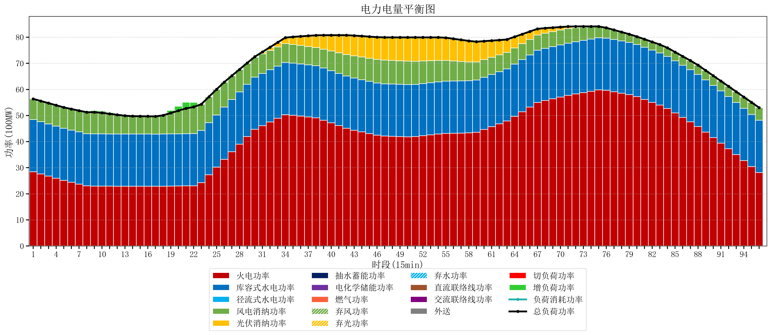
元件名称 | 时段1 | 时段2 | 时段3 | 时段4 | 时段5 | 时段6 | 时段7 | 时段8 | 时段9 | 时段10 | 时段11 | 时段12 | 时段13 | 时段14 | 时段15 | 时段16 | 时段17
name | t1 | t2 | t3 | t4 | t5 | t6 | t7 | t8 | t9 | t10 | t11 | t12 | t13 | t14 | t15 | t16 | t17
str | float64 | float64 | float64 | float64 | float64 | float64 | float64 | float64 | float64 | float64 | float64 | float64 | float64 | float64 | float64 | float64 | float64
火电功率 | 28.440440352 | 27.60871207 | 26.776983789 | 25.945255507 | 25.113527226 | 24.406293651 | 23.717734281 | 23.029174912 | 22.963146814 | 22.950648199 | 22.932299169 | 22.913950139 | 22.895601108 | 22.887490305 | 22.885961219 | 22.884432133 | 22.882903047
库容式水电功率 | 20 | 20 | 20 | 20 | 20 | 20 | 20 | 20 | 20 | 20 | 20 | 20 | 20 | 20 | 20 | 20 | 20
径流式水电功率 | 0 | 0 | 0 | 0 | 0 | 0 | 0 | 0 | 0 | 0 | 0 | 0 | 0 | 0 | 0 | 0 | 0
风电消纳功率 | 7.93 | 7.9469473684 | 7.9638947368 | 7.9808421053 | 7.9977894737 | 8.0673684211 | 8.1448421053 | 8.2223157895 | 8.2997894737 | 8.0623157895 | 7.7136842105 | 7.3650526316 | 7.0164210526 | 6.8623157895 | 6.8332631579 | 6.8042105263 | 6.7751578947
光伏消纳功率 | 0 | 0 | 0 | 0 | 0 | 0 | 0 | 0 | 0 | 0 | 0 | 0 | 0 | 0 | 0 | 0 | 0
抽水蓄能功率 | 0 | 0 | 0 | 0 | 0 | 0 | 0 | 0 | 0 | 0 | 0 | 0 | 0 | 0 | 0 | 0 | 0
电化学储能功率 | 0 | 0 | 0 | 0 | 0 | 0 | 0 | 0 | 0 | 0 | 0 | 0 | 0 | 0 | 0 | 0 | 0
燃气功率 | 0 | 0 | 0 | 0 | 0 | 0 | 0 | 0 | 0 | 0 | 0 | 0 | 0 | 0 | 0 | 0 | 0
直流联络线功率 | 0 | 0 | 0 | 0 | 0 | 0 | 0 | 0 | 0 | 0 | 0 | 0 | 0 | 0 | 0 | 0 | 0
交流联络线功率 | 0 | 0 | 0 | 0 | 0 | 0 | 0 | 0 | 0 | 0 | 0 | 0 | 0 | 0 | 0 | 0 | 0
负荷消耗功率 | 56.370440352 | 55.555659439 | 54.740878526 | 53.926097612 | 53.111316699 | 52.473662072 | 51.862576387 | 51.251490702 | 51.262936288 | 51.012963989 | 50.64598338 | 50.27900277 | 49.912022161 | 49.749806094 | 49.719224377 | 49.688642659 | 49.658060942
外送 | 0 | 0 | 0 | 0 | 0 | 0 | 0 | 0 | 0 | 0 | 0 | 0 | 0 | 0 | 0 | 0 | 0
总负荷功率 | 56.370440352 | 55.555659439 | 54.740878526 | 53.926097612 | 53.111316699 | 52.473662072 | 51.862576387 | 51.251490702 | 51.262936288 | 51.012963989 | 50.64598338 | 50.27900277 | 49.912022161 | 49.749806094 | 49.719224377 | 49.688642659 | 49.658060942
弃风功率 | 0 | 0 | 0 | 0 | 0 | 0 | 0 | 0 | 0 | 0 | 0 | 0 | 0 | 0 | 0 | 0 | 0
弃光功率 | 0 | 0 | 0 | 0 | 0 | 0 | 0 | 0 | 0 | 0 | 0 | 0 | 0 | 0 | 0 | 0 | 0
弃水功率 | 0 | 0 | 0 | 0 | 0 | 0 | 0 | 0 | 0 | 0 | 0 | 0 | 0 | 0 | 0 | 0 | 0
切负荷功率 | 0 | 0 | 0 | 0 | 0 | 0 | 0 | 0 | 0 | 0 | 0 | 0 | 0 | 0 | 0 | 0 | 0
增负荷功率 | 0 | 0 | 0 | 0 | 0 | 0 | 0 | 0 | 0.62253127116 | 0.68252997157 | 0.51924459045 | 0.35595920933 | 0.1926738282 | 0.11016459018 | 0.079582872731 | 0.04900115528 | 0.018419437828

